Foglio1
 |  |  |  | E[T] |  |  | E[W]
Caso |  | Tresp (sim) | sigma | Tresp (PK) | Tqueue (sim) | sigma | Tqueue (PK)
rho | CoV | s |  | s | s | s | s
0.7 | 0.5 | 0.024813709517 | 0.00057191665511 | 0.02458333333 | 0.014826492539 | 0.00055545687724 | 0.01458333333
0.7 | 1 | 0.033239530041 | 0.00082032367393 | 0.03333333333 | 0.023251228819 | 0.00080331063419 | 0.02333333333
0.7 | 1.5 | 0.048522819456 | 0.0022271152069 | 0.04791666667 | 0.038501266964 | 0.0021881943972 | 0.03791666667
0.9 | 0.5 | 0.067310007249 | 0.005317788942 | 0.06625 | 0.057318527795 | 0.0053104697108 | 0.05625
0.9 | 1 | 0.11606968137 | 0.016441133879 | 0.1 | 0.10603731629 | 0.016376308504 | 0.09
0.9 | 1.5 | 0.16749960004 | 0.038012235209 | 0.15625 | 0.15751043485 | 0.037983650479 | 0.14625

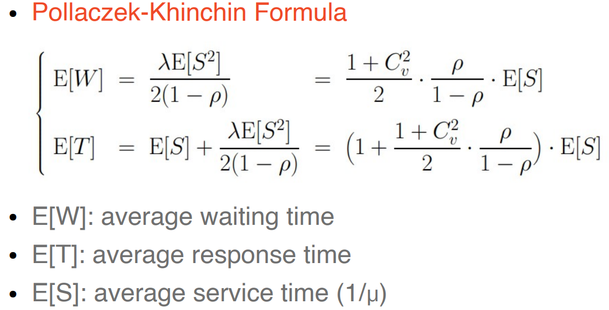
mu
100

Foglio2
